charjs2
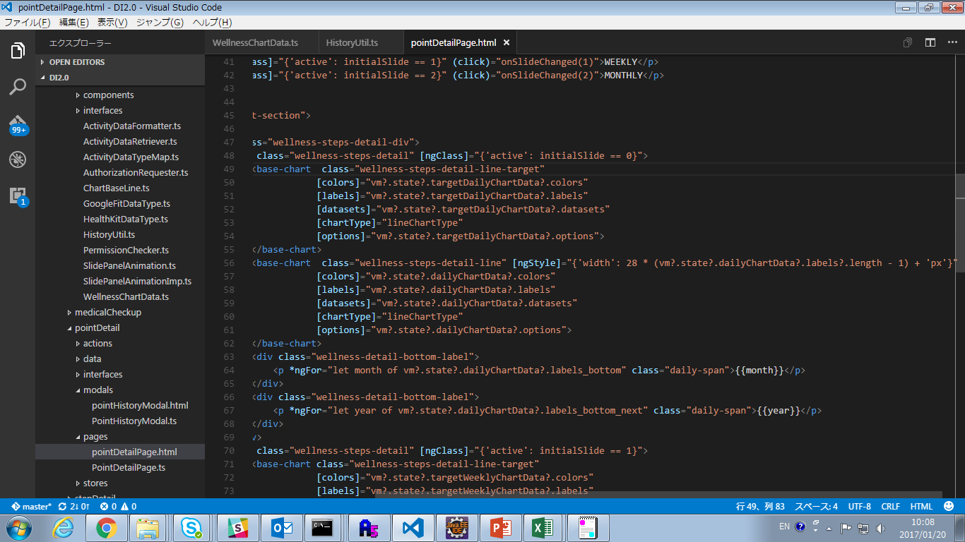

颜色属性是一个数组的Object
Object的属性有
backgroundColor: 图像的填充色
borderColor: 图像的边框颜色
pointBorderColor: 线图时描点使用的点的边框颜色
pointBackgroundColor: 线图时描点使用的填充颜色
数组是有多个数据结合时使用下面是例子 [{
backgroundColor: "rgba(251, 110, 82, 0.2)",
borderColor: "#fb6e52",
pointBorderColor: "#fb6e52",
pointBackgroundColor: "#fb6e52"
},{
backgroundColor: "rgba(251, 110, 82, 0.2)", }]

横纵轴使用的labels，一般为X轴的数据，且数组labels的数组长度必须与datasets的data数组长度相同

要表示图形的数据，属性是一个数组的Object
Object属性有
label：数据的标题
data：数据
例：
[{
label: 'Dataset 1',
data: [randomScalingFactor(), randomScalingFactor(), randomScalingFactor(), randomScalingFactor(), randomScalingFactor(), randomScalingFactor(), randomScalingFactor()]
}, {
label: 'Dataset 2',
data: [randomScalingFactor(), randomScalingFactor(), randomScalingFactor(), randomScalingFactor(), randomScalingFactor(), randomScalingFactor(), randomScalingFactor()]
}, {
label: 'Dataset 3',
data: [randomScalingFactor(), randomScalingFactor(), randomScalingFactor(), randomScalingFactor(), randomScalingFactor(), randomScalingFactor(), randomScalingFactor()]
}]

图形种类
pie饼图
doughnut环装图
polarArea趋势图
line线图
radar网图
bar柱状图

图形设置属性
responsive: 画像区域是否使用css, maintainAspectRatio: 画像区域是否自动按照比例调整画像, legend: { display: 是否显示
position:位置（只有top和bottom） }, tooltips: 描点时使用的表述内容比较多可以看下core.tooltip.js
, animation: { （宽展使用的接口） duration: 10, onComplete: function () { this.chart.ctx.canvas.parentElement.parentElement.scrollLeft = this.chart.ctx.canvas.parentElement.parentElement.scrollWidth; ChartBaseLine.onProgress( this.options.label, this.chart, this.data, '#4f6475', '#FFF', '8px', 16); } },
title: {
display:title是否显示
text: title表示内容
position:位置
}, scales: {横纵轴 xAxes: [{ display: true, 横轴labels是否显示 scaleLabel: { display: true
labelString: 'Value' 横轴的标题 }, gridLines: { 横纵线 display: false，是否显示
color: "rgba(0, 0, 0, 0.1)", 颜色 lineWidth: 1,宽度 drawTicks: true,与display差不多 都是孔氏是否画图 tickMarkLength: 10,超过最下端轴线的高度 zeroLineWidth: 1, 0界值时轴线宽度 zeroLineColor: "rgba(0,0,0,0.25)",0界值时轴线颜色 offsetGridLines: false label的位置与轴线位是否对齐 }, ticks: {指定轴的起始刻度最大刻度 minRotation: 0, maxRotation: 50, } }], yAxes: [{与xAxes相同 display: false, ticks: { suggestedMin: 0 } }] }

Sheet1
